Datos personales
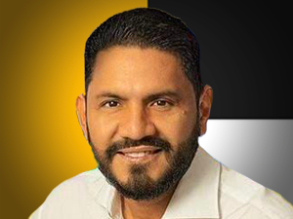

Nombres: | Otto Santiago
Apellidos: | Vera Palacios
Facebook: | https://www.facebook.com/OttoVeraSE/?locale=es_LA
Twitter: | @OttoVerSE
Descripción:

